Case Limite_Credito
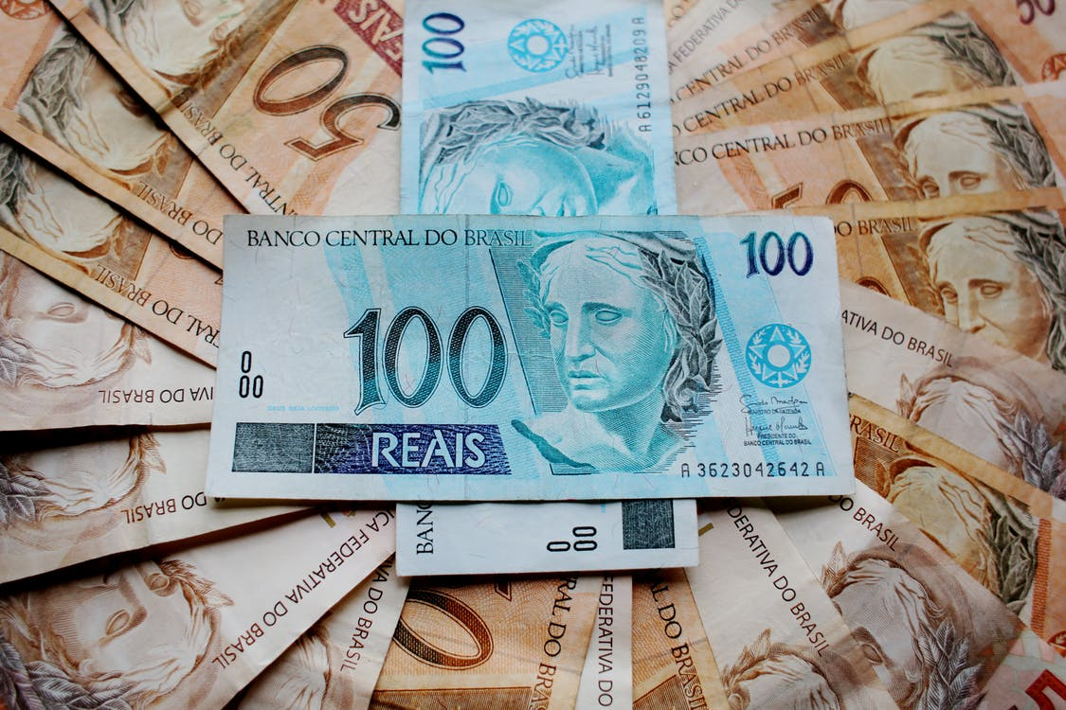
Uma instituição financeira tem o objetivo de estimar o valor de Limite de Cheque Especial para seus novos clientes, com base em informações disponíveis em seu banco de dados. Para o estudo, foi disponibilizada uma amostra histórica de clientes com as informações de Idade, Rendimento Total, Salário, Limite de Crédito Imediato, Escolaridade, Gênero e Região para investigar se é possível estimar o Limite do Cheque Especial. Avalie a possibilidade de fornecer uma “regra” por meio de um modelo estatístico, interprete como as informações predizem o evento de interesse e qual a performance desta “regra”.
Fonte: Base de dados inspirada em cases reais.

Siga as seguintes instruções para solução do case:
Faça o gráfico de dispersão entre as variáveis.
Calcule o coeficiente de correlação entre as variáveis quantitativas. Interprete os coeficientes.
Obtenha o modelo de regressão linear múltipla e faça a seleção de variáveis pelo método Backward.
Interprete os parâmetros do modelo e o coeficiente de determinação.
Apresente a equação do modelo estimado.
Estime o valor do limite de cheque especial para um cliente que tem salário de R$4.850, de São Paulo e gênero masculino.

Case Startups

Um investidor deseja estimar o lucro de startups de acordo com suas características, com objetivo de tomada de decisão de investimento baseada no lucro projetado da empresa. A base de dados possui características de investimento e região das empresas já investidas do histórico do investidor.

Siga as seguintes instruções para solução do case:
Calcule o coeficiente de correlação entre as variáveis quantitativas do banco de dados. Interprete os coeficientes.
Realize a análise bidimensional entre as covariáveis existentes e investigue possíveis problemas de multicolinearidade.
Obtenha o modelo de regressão linear múltipla, considerando um nível de significância de 10% para seleção de variáveis.
Interprete os parâmetros do modelo e o coeficiente de determinação.
Apresente a equação do modelo estimado.
Calcule o lucro projetado de uma startup de São Paulo que apresenta R$40.000 com gastos em P&D e R$100.000 com gastos em marketing.

Case Cervejaria

Uma cervejaria deseja iniciar comercialização de uma das marcas de sua cerveja premium em uma cidade no interior de São Paulo. Para isso, ela deseja projetar qual será o consumo mensal de cerveja (em litros) nesta cidade, com base em características de outras cidades do Estado. Cada linha da base de dados representa uma cidade.

Siga as seguintes instruções para solução do case:
Calcule o coeficiente de correlação entre as variáveis quantitativas do banco de dados. Interprete os coeficientes.
Realize a análise bidimensional entre as covariáveis existentes e investigue possíveis problemas de multicolinearidade.
Obtenha o modelo de regressão linear múltipla, considerando um nível de significância de 10% para seleção de variáveis.
Interprete os parâmetros do modelo e o coeficiente de determinação.
Apresente a equação do modelo estimado.
Projete o lucro da cidade que possui precipitação de 2, população de 5.000 habitantes e renda média de R$1500.

Case Imobiliario
De acordo com a localização de um imóvel, sabe-se que o valor do mesmo pode variar substancialmente. Na base de dados disponibilizada são fornecidas informações sobre o valor do imóvel (R$) por mil m², a distância para estação de metrô (km), a quantidade de comércios próximos e a idade (em anos) do imóvel, em um bairro bem localizado de grande centro urbano. Quais são as características relacionadas ao imóvel que predizem seu valor?


Fonte Adaptada: https://www.kaggle.com/quantbruce/real-estate-price-prediction?select=Real+estate.csv

Siga as seguintes instruções para solução do case:
Calcule o coeficiente de correlação entre as variáveis quantitativas do banco de dados. Interprete os coeficientes.
Realize a análise bidimensional entre as covariáveis existentes e investigue possíveis problemas de multicolinearidade.
Obtenha o modelo de regressão linear múltipla, considerando um nível de significância de 5% para seleção de variáveis.
Interprete os parâmetros do modelo e o coeficiente de determinação.
Apresente a equação do modelo estimado.
Caso um comprador esteja procurando um imóvel a 1 km do metrô, com 5 comércios próximos e que tenha 5 anos, qual valor médio ele pagaria em um imóvel de 85 m²?

